Toelichting
Inleiding
Het Normenkader Informatiebeveiliging en Privacy FO schrijft voor om alle incidenten met betrekking tot de informatie voerziening / ICT te documenteren. Het doel van documenteren is om in de toekomst zoveel mogelijk incidenten te voorkomen. Een ander doel is om aan te tonen dat (beveiligings) incidenten en datalekken daadwerkelijk worden gemonitord en opgevolgd.
De AVG (Algemene Verordening Gegevensbescherming) verplicht scholen om (beveiligings)incidenten te melden bij de AP. Dat is het geval als er persoonsgegevens zijn gelekt en als dit nadelige gevolgen kan hebben voor de betrokkenen. We spreken dan van een datalek. De "Aanpak IBP" helpt scholen bij het omgaan met een datalek.
De AVG verplicht ons alle beveiligingsincidenten en datalekken te documenteren, ook wanneer er geen meldingsplicht is aan de Autoriteit Persoonsgegevens (AP) en/of de betrokkene(n).
Het documenteren van incidenten, beveiligingsincidenten of datalekken kan in specifieke software of een bestaand kwaliteits- of incidentmeldsysteem. Beschikt de school niet over zo'n systeem, dan kan dit register voor alle incidenten of alleen de beveiligingsincidenten gebruikt worden.
Wie registreert er?
Om zicht te krijgen op de incidenten en beveiligingsincidenten en/of datalekken is het belangrijk om als school te beschikken over een incident management proces met een eenduidig meldpunt zodat iedereen weet wat en waar je melden kan. Het register zelf is niet geschikt als meldpunt. Degene die het meldpunt beheert registreert de start van een melding in het register. Bij een beveiligingsincident is het van belang dat de FG (Functionaris voor Gegevensbescherming) zo snel mogelijk op de hoogte wordt gebracht van een melding en de daarbij behorende details. De FG onderzoekt of het incident een datalek is. De FG weet hoe te handelen en zal in de meeste gevallen de melding ook afronden. Ter illustratie staat onderaan de toelichting de beslisboom voor het aanmerken van een beveiligings incident als datalek.
Opbouw register
Het register bestaat uit 2 werkbladen. Incidenten, hierin worden alle incidenten gemeld, en (cyber)beveiligingsincidenten, in dit blad wordt de informatie die betrekking heeft op het beveiligingsincident geregistreerd. Alle incidenten worden geregistreerd in het werkblad incidenten. Als in dit werkblad aangegeven wordt dat het een (cyber)beveiligings incident betreft wordt automatisch een regel gevuld in het werkblad (cyber)beveiligings incidenten. In dit werkblad staat een selectie op de eerste kolom (Nr.) die er voor zorgt dat alleen gevulde regels getoond worden. Het register is opgemaakt met voorgedefinieerde teksten (opzoeklijsten) om eenvoudig een incident, beveiligingsincident of datalek te registreren. Voor een aantal kolommen kan een keuze gemaakt worden uit voorgedefinieerde teksten, eigen input is mogelijk of een combinatie van beiden. De kolommen staan in chronologische volgorde. Het register bevat alleen de feiten. In een intern dossier zullen alle details beschreven moeten worden. Uiteraard moeten zowel het register als dat dossier goed beveiligd zijn. Bepaal wie toegang heeft tot die beide. Wanneer een incident/datalek eenmaal definitief is afgehandeld, mag de registratie niet meer gewijzigd of verwijderd worden. Beveilig het register met een wachtwoord. Dan is het ook mogelijk om de (afgesloten) incidenten per regel te beveiligen tegen bewerken of wissen.
Toelichting kolommen
Bij de meeste kolommen is een opmerking meegegeven wat de bedoeling is bij het invullen. Bij velden met opzoeklijstjes, ziet u rechts naast het in te vullen veld een grijsvlakje met een pijltje omlaag. Klik daarop en er verschijnt een opzoeklijst. Klik het juiste item aan, of vul het aan in de cel of wis informatie weg die overbodig is. Kortom KIEZEN, KLIKKEN EN AANVULLEN. Het veld kan ook ingevuld worden zonder van het lijstje gebruik te maken.
Datum kolommen | Zijn opgemaakt als datum en verschijnen als dd-mm-jj
Tijd kolommen | Moeten worden ingevuld als 00:00
Nummering | Kolom 1: standaard nummering / kolom 2: uw eigen interne nummer
Voorbeeld
Op het tabblad "Voorbeeld" is een voorbeeld incident ingevuld om een indruk te geven hoe het Register ingevuld kan worden.
Keuzelijst
Wis dit tabblad niet, want dan werken de keuzelijsten niet meer allemaal. Desgewenst kunt u zelf andere teksten in de keuzevelden invoeren.
Meer informatie over beveiligingsincidenten en datalekken?
AP en beveiliginsincidenten en datalekken
Aanpak IBP beveiligingsincidenten en datalekken
IBP@Kennisnet.nl
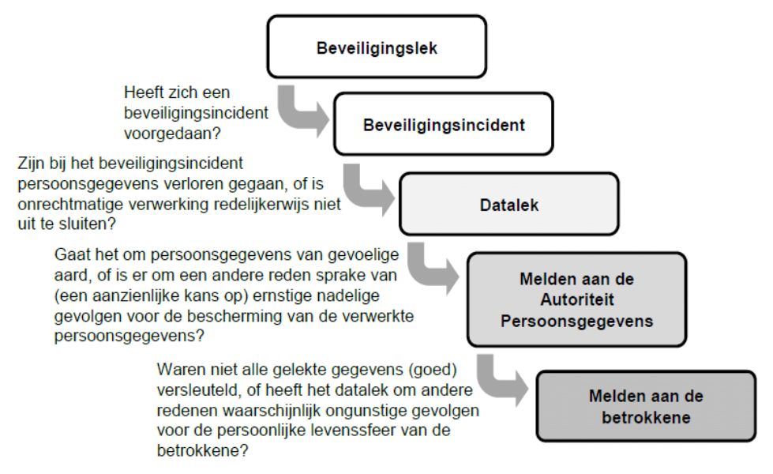

(Bron: Autoriteit Persoonsgegevens, Beleidsregels meldplicht datalekken, pag. 4-5).

Dit register is een vrije bewerking van het register van KNMP

